상품제안서
아이리버 프리미엄 오픈형 초경량 ENC 7.1채널 어학 게이밍헤드셋 | 상품코드: S45886

 |  |  |  |  |  |  | 02-713-8555 | www.synergygift.co.kr
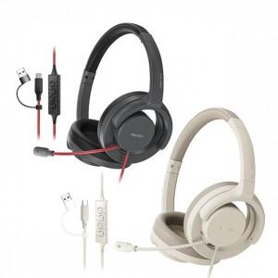 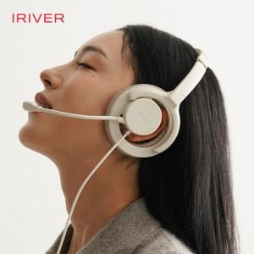 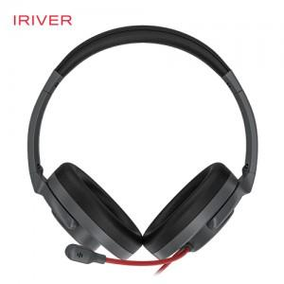

【상세/제작정보】

【인쇄/포장옵션】 | 스티커 / 포장지포장

【공급단가】 | 수량 | 10~ | 30~ | 100~ | 300~ | 500~
*VAT별도 | 블랙 | 33,900원 | 31,800원 | 30,000원 | 29,000원 | 28,400원
 | 화이트 | 33,900원 | 31,800원 | 30,000원 | 29,000원 | 28,400원

【상품 URL】 | https://www.synergygift.co.kr:443/src/goods_detail.php?gdno=45886

